상품제안서
CUKTECH 쿡테크 일체형 2in1 마그네틱 맥세이프 보조배터리 22.5W 10000mAh | 상품코드: F32790

 |  |  |  |  |  |  | 02-412-0044 | www.easy1.co.kr
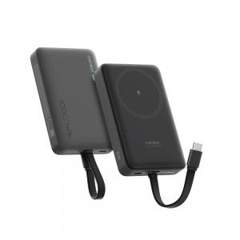

【상세/제작정보】 | 실크1도인쇄 100개미만 통합 60,000원 1박스당수량 : 35개 배송비 : 박스당 4,000원

【인쇄/포장옵션】 | 실크 / 포장지포장

【공급단가】 | 수량 | 30~ | 50~ | 100~ | 300~ | 500~
*VAT별도 | 단가 | 28,500원 | 28,040원 | 27,360원 | 26,670원 | 26,220원

【상품 URL】 | https://dev.easy1.co.kr:443/src/goods_detail.php?gdno=32790

